Calcolo portata Atot>1 Kmq
 |  |  |  |  | compilare i campi in rosso
CALCOLO DELLA PORTATA DI PROGETTO (Q200_S,Q50_S, Q30_S Q10_S)
Canale Consorziale: |  | xxyy

Si adotta il metodo razionale

ove:
k = fattore di correzione delle unità di misura = 0,278
C= coefficiente di afflusso
ic= intensità della pioggia di progetto (mm/h)
A = Superficie del bacino (kmq)

Stima del coefficiente di afflusso (C)

Il coefficiente di afflusso deve essere determinato dal progettista. Si riporta, a riferimento,
la tabella proposta da G. Benini ("Sistemazioni idraulico forestali" - 1990)
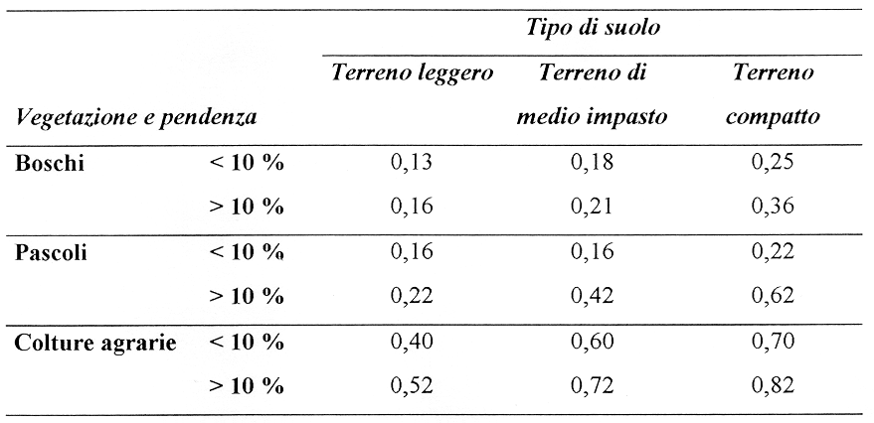

Si assume C= | 0.50

Calcolo del tempo di corrivazione
Per i bacini di montagna si adotta la formula di Pezzoli (1970):

 |  | tc= tempo di corrivazione (ore)
 | ove: | L= lunghezza dell'asta principale estesa fino allo spartiacque (Km)
 |  | i= pendenza media dell'asta principale

Per i canali di pianura si adotta la formula di Pasini ricalibrata da Brath, 2002

 |  | tc= tempo di corrivazione (ore)
 |  | L= lunghezza dell'asta principale estesa allo spartiacque (Km)
 |  | Atot=estensione bacino idrografico (Kmq)
 |  | itot= pendenza media dell'intera asta principale (m/m)
Tipologia bacino (m/p): |  | p
Atot = |  | 2.00 | kmq
L= |  | 1.20 | Km
itot = |  | 0.00320 | m/m

tc = |  | 2.04 | ore

Stima dell'intensità di precipitazione critica (ic)
Curve di possibilità climatica:

ove:

hp = altezza di precipitazione (mm)
ip = intensità di precipitazione (mm/h)
d = durata della precipitazione (ore) | 0.25
a - n = parametri desunti dall'interpolazione dei valori sperimentali
TR = tempo di ritorno

Per fissati valori del tempo di ritorno e per le diverse zone, il PAI suggerisce:
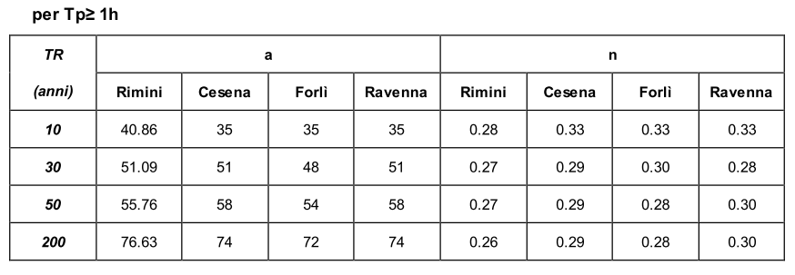

Per il caso in esame si adotta, a discrezione del progettista:

 | a | n | hp | ip
TR 10 | 35 | 0.33 | 44.32 | 21.67
TR 30 | 51 | 0.29 | 62.76 | 30.69
TR 50 | 58 | 0.29 | 71.37 | 34.90
TR 200 | 74 | 0.29 | 91.06 | 44.53
Calcolo della portata di progetto alla sezione terminale dello scolo

Q10, TOT = | 6.03 | m3/sec |  | q10= | 3.01 | m3/sec/Km2
Q30, TOT = | 8.53 | m3/sec |  | q30= | 4.27 | m3/sec/Km2
Q50, TOT = | 9.70 | m3/sec |  | q50= | 4.85 | m3/sec/Km2
Q200, TOT = | 12.38 | m3/sec |  | q200= | 6.19 | m3/sec/Km2

Calcolo della portata di progetto alla sezione da verificare
AS= | 0.80 | Km2 | Area bacino chiuso alla sezione da verificare

Q10, S = | 2.41 | m3/sec
Q30, S = | 3.41 | m3/sec
Q50, S = | 3.88 | m3/sec
Q200, S = | 4.95 | m3/sec

Calcolo portata Atot<1 Kmq
 |  | compilare i campi in rosso
CALCOLO DELLA PORTATA DI PROGETTO (Q200_S, Q30_S)
Canale Consorziale: |  | NOME CANALE

Si adotta il metodo razionale

ove:
k = fattore di correzione delle unità di misura = 0,278
C= coefficiente di afflusso
ic= intensità della pioggia di progetto (mm/h)
A = Superficie del bacino (kmq)

Stima del coefficiente di afflusso (C)

Il coefficiente di afflusso deve essere determinato dal progettista. Si riporta, a riferimento,
la tabella proposta da G. Benini ("Sistemazioni idraulico forestali" - 1990)

Si assume C= | 0.50

Calcolo del tempo di corrivazione
Per i bacini di montagna si adotta la formula di Pezzoli (1970):

 |  | tc= tempo di corrivazione (ore)
 | ove: | L= lunghezza dell'asta principale estesa fino allo spartiacque (Km)
 |  | i= pendenza media dell'asta principale

Per i canali di pianura si adotta la formula di Ongaro (Atot < 1,0 Kmq)

$$t_{c}=24 . 0,18\sqrt[3]{A_{tot}L}$$
 |  | tc= tempo di corrivazione (ore)
 |  | L= lunghezza dell'asta principale estesa allo spartiacque (Km)
 |  | Atot=estensione bacino idrografico (Kmq)
 |  | itot= pendenza media dell'intera asta principale (m/m)
Tipologia bacino (m/p): |  | p
Atot = |  | 0.65 | kmq
L= |  | 0.50 | Km
itot = |  | 0.00200 | m/m

tc = |  | 2.97 | ore

Stima dell'intensità di precipitazione critica (ic)
Curve di possibilità climatica:

ove:

hp = altezza di precipitazione (mm)
ip = intensità di precipitazione (mm/h)
d = durata della precipitazione (ore)
a - n = parametri desunti dall'interpolazione dei valori sperimentali
TR = tempo di ritorno

Per fissati valori del tempo di ritorno e per le diverse zone, il PAI suggerisce:

Per il caso in esame si adotta, a discrezione del progettista:

 | a | n | hp | ip
TR 10 | 35 | 0.33 | 50.13 | 16.88
TR 30 | 51 | 0.29 | 69.93 | 23.54
TR 50 | 58 | 0.29 | 79.53 | 26.78
TR 200 | 74 | 0.29 | 101.47 | 34.16
Calcolo della portata di progetto alla sezione terminale dello scolo

Q10, TOT = | 1.52 | m3/sec |  | q10= | 2.35 | m3/sec/Km2
Q30, TOT = | 2.13 | m3/sec |  | q30= | 3.27 | m3/sec/Km2
Q50, TOT = | 2.42 | m3/sec |  | q50= | 3.72 | m3/sec/Km2
Q200, TOT = | 3.09 | m3/sec |  | q200= | 4.75 | m3/sec/Km2

Calcolo della portata di progetto alla sezione da verificare
AS= | 0.25 | Km2 | Area bacino chiuso alla sezione da verificare

Q10, S = | 0.59 | m3/sec
Q30, S = | 0.82 | m3/sec
Q50, S = | 0.93 | m3/sec
Q200, S = | 1.19 | m3/sec

